상품제안서
도브 디플리 너리싱 핸드워시+타올세트 | 상품코드: S44703

 |  |  |  |  |  |  | 02-713-8555 | www.synergygift.co.kr
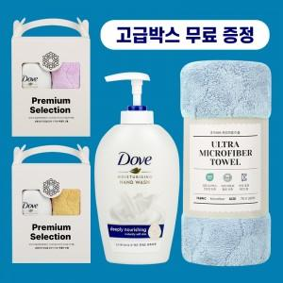 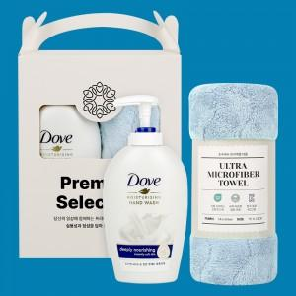

【상세/제작정보】 | <p>★ 박스단위로만 발주가능합니다 ★</p><p>&nbsp;</p>

【인쇄/포장옵션】 | 라벨인쇄 / 포장불가능

【공급단가】 | 수량 | 72~ | 120~ | 504~ | 1,008~ | 3,000~
*VAT별도 | 단가 | 5,900원 | 5,700원 | 5,300원 | 5,200원 | 5,100원

【상품 URL】 | https://www.synergygift.co.kr:443/src/goods_detail.php?gdno=44703

